Sheet1
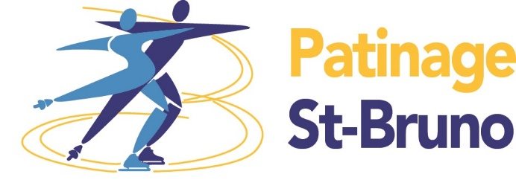
 |  | COÛTS DES TESTS
 |  | 12 $ - STAR 5 |  | Nom de l'entraîneur:
 |  | 15 $ - STAR 6 À 8 / 20 $ pour les patineurs non membres

 |  |  | CLIQUEZ DANS LA CELLULE ET CHOISIR LE BON TEST DANS LA BOITE DÉROULANTE
Nom du patineur | Nom du Club | No Patinage Canada | Nom du partenaire (danse) | Danse | Habiletés | Style Libre | Artistique

 |  |  |  |  |  |  |  | Danse en solo
 |  |  |  |  |  |  |  | Angers, Samuel | STAR 5A - Willow
 |  |  |  |  |  |  |  | Babin, Jean-Marc | STAR 6A - Ten Fox
 |  |  |  |  |  |  |  | Barabé, Annie | STAR 6B - Européene
 |  |  |  |  |  |  |  | Barthe, Dominic | STAR 6C - Fourteenstep
 |  |  |  |  |  |  |  | Bigras, Marie-Andrée | STAR 7A - Foxtrot
 |  |  |  |  |  |  |  | Desmeules, Christine | STAR 7B - Tango Harris
 |  |  |  |  |  |  |  | Gignac, Geneviève | STAR 7C - Valse Américaine
 |  |  |  |  |  |  |  | Jones, Olivia | STAR 8A - Killian
 |  |  |  |  |  |  |  | Lanoue, Christine | STAR 8B - Rocker Fox-Trot
 |  |  |  |  |  |  |  | Leclerc, Sylvain | STAR 8C - Valse Starlight
 |  |  |  |  |  |  |  | Poirier, Lorraine
 |  |  |  |  |  |  |  | Tobon, Britanie | STAR 6
 |  |  |  |  |  |  |  | Voutsinos, Catherine | STAR 7
 |  |  |  |  |  |  |  | Autre | STAR 8

 |  |  |  |  |  |  |  |  | STAR 5 - Programme
 |  |  |  |  |  |  |  |  | STAR 6 - Éléments
 |  |  |  |  |  |  |  |  | STAR 6 - Programme
 |  |  |  |  |  |  |  |  | STAR 7 - Éléments
 |  |  |  |  |  |  |  |  | STAR 7 - Programme
 |  |  |  |  |  |  |  |  | STAR 8 - Éléments
 |  |  |  |  |  |  |  |  | STAR 8 - Programme

